犯罪图—交通图
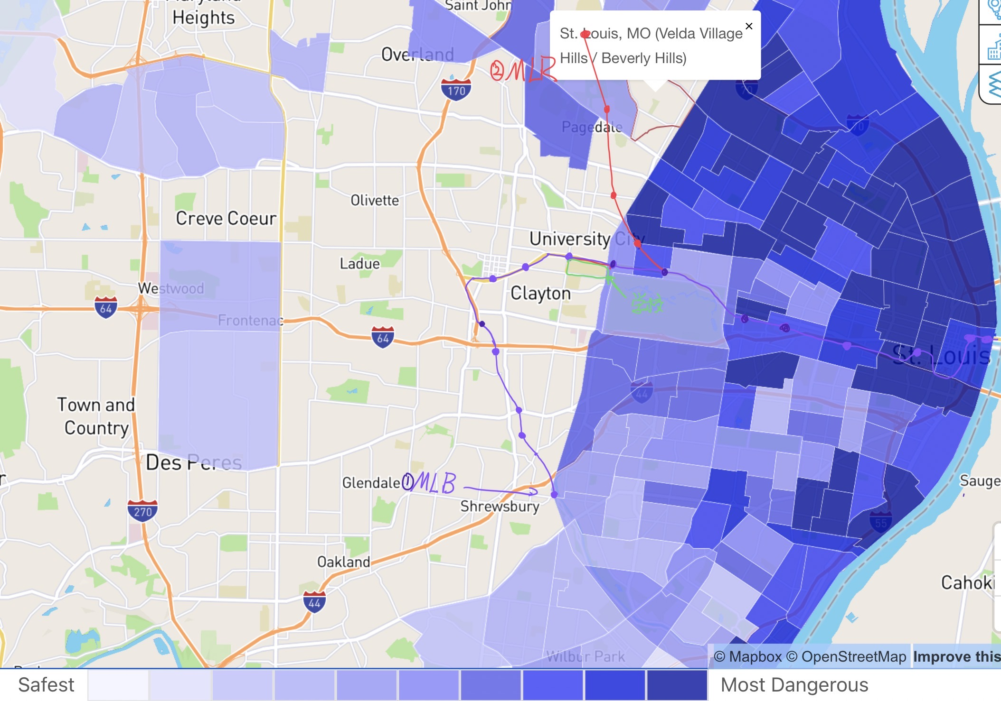
 |  |  |  |  |  |  |  | 圣路易斯犯罪地图

 |  |  |  |  |  |  |  | 犯罪率从浅到深，越来越激烈

olivette
 |  |  |  |  |  |  |  | 第一种交通：地铁/轻轨 紫色和红色代表圣路易斯的两条地铁/轻轨 紫色是MLB（20一班），红色是MLR MLB连接西南部,clayton,CWE和东西圣路易斯 MLR通向机场 两条线路在公园北部一点（Forest Park-DeBaliviere） 汇合 |  | 注意！！！！地铁极为佛系，运行时间一般：从早上9点到晚上5点前。周末还不上班。你还别生气，有时候只开到中午12点
公园北部

CWE

公园南部
 |  |  |  |  |  |  |  | 这个网站可以看到地铁和其他公交的运行时间
 |  |  |  |  |  |  |  | https://moovitapp.com/st_louis_mo-1343/lines/en?customerId=4908&ref=2&poiType=line

 |  |  |  |  |  |  |  | 犯罪率总结 西边和南边是安全的方向 地区安全排名 【1】university city+olivette+clayton 【2】学校和公园的北部，但是D街以南 +公园南部 +central west end 【3】其他地区：祝君好运！

第二种公共交通 | 公交车（基本20一班） | 一般是早上7点到晚上11点之前 |  | 具体运行时间和班次，右边链接查看 | https://moovitapp.com/st_louis_mo-1343/lines/en?customerId=4908&ref=2&poiType=line

学校
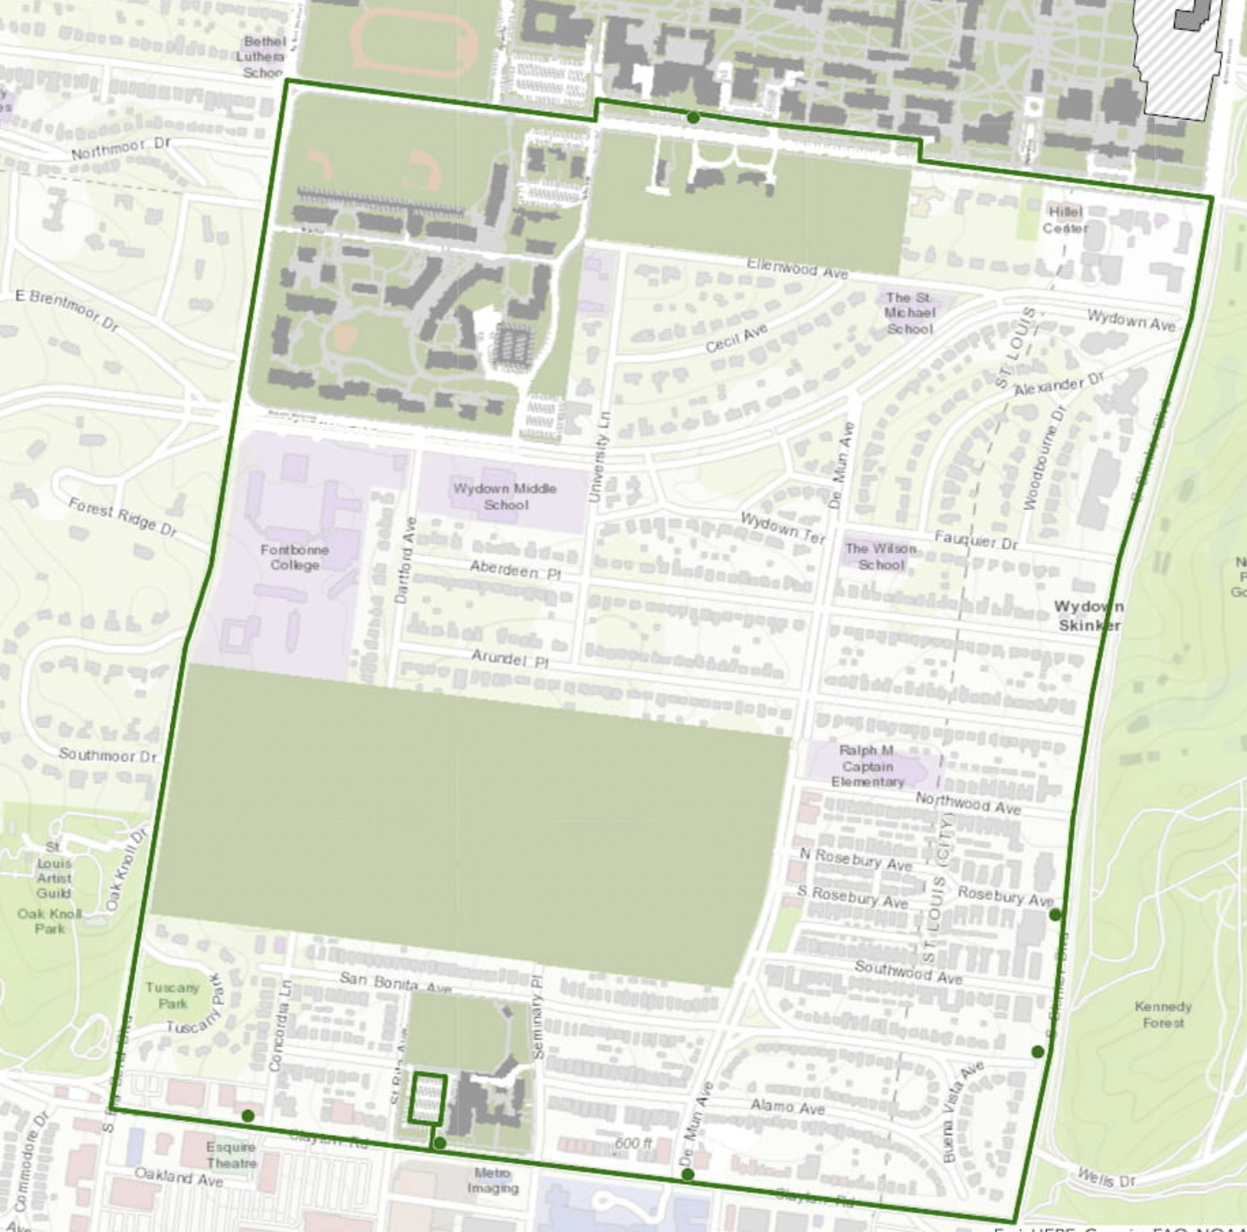
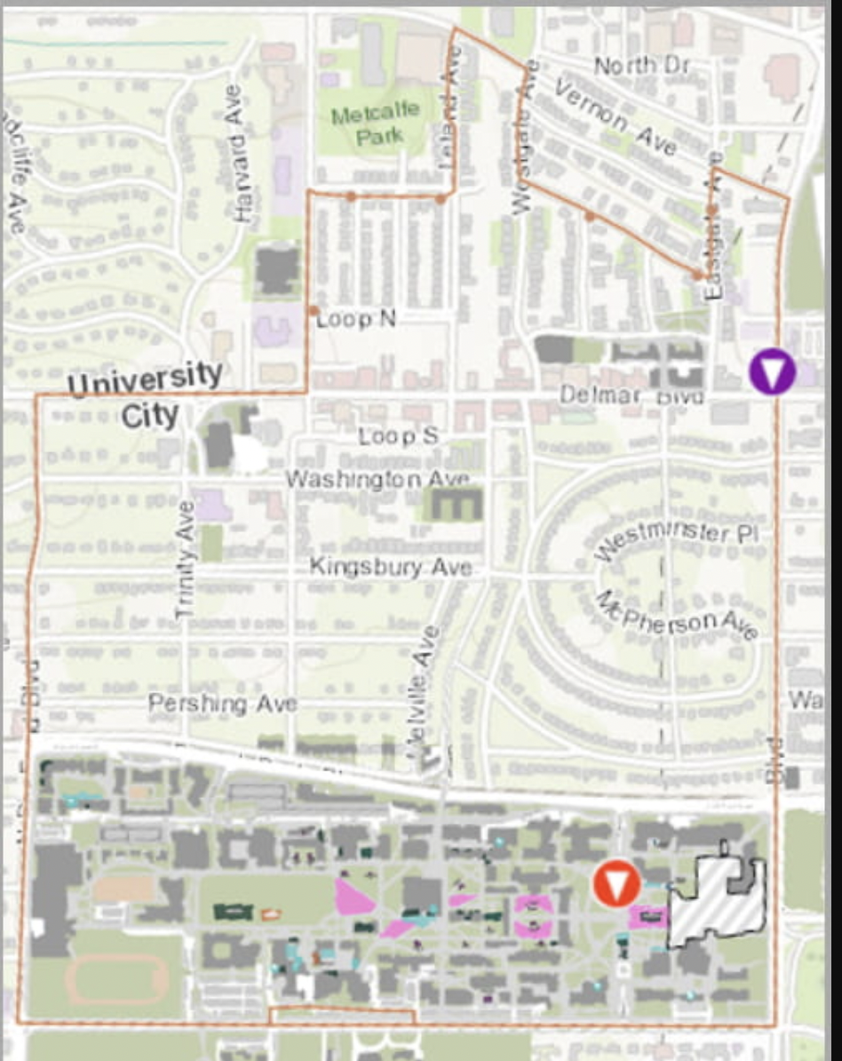
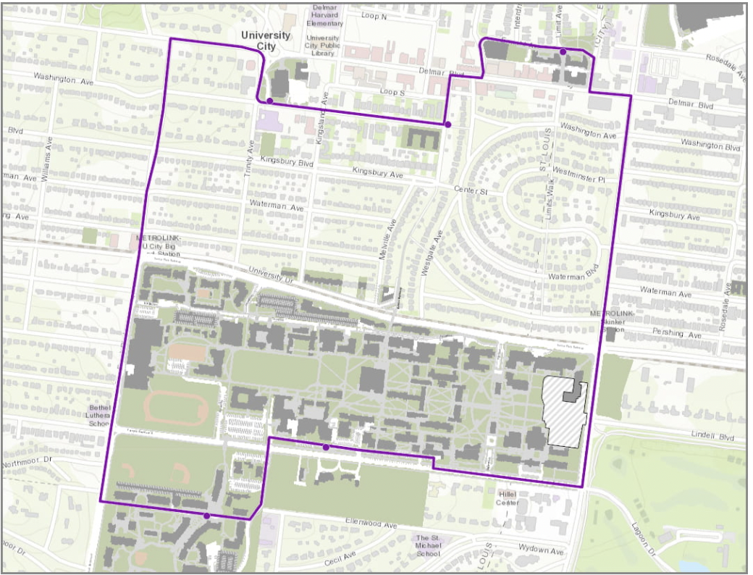
第三种公共交通 | 学校班车 | 【1】站点放人 | [线路1]学校南部，公园西部，站点放人 |  |  | [线路2]学校北部，university city，站点放人 |  |  | [线路3]D loop--（university city2号） 站点放人（早7点05分--晚上10点40分）
网址：https://parking.wustl.edu/campus-shuttle-system/

学校
我的一点总结： 从学校的校车规划图，可以看出： 【1】学校鼓励学生居住在比较靠近学校，或者治安比较好的区域的house中 【2】其中包括：1.学校的两个地产，2.university City，3.clayton西部（也就是Dorchester的地方）4.clayton北部，靠近学校的那条大街 |  | 具体运行时间太过复杂，蓝色链接，自行查看
学校
 |  |  | [线路4]公园北部（DeBaliviere Place），早7晚11，站点放人 |  |  |  | [线路5]公园北部（Skinker DeBaliviere）学校公寓，站点放人

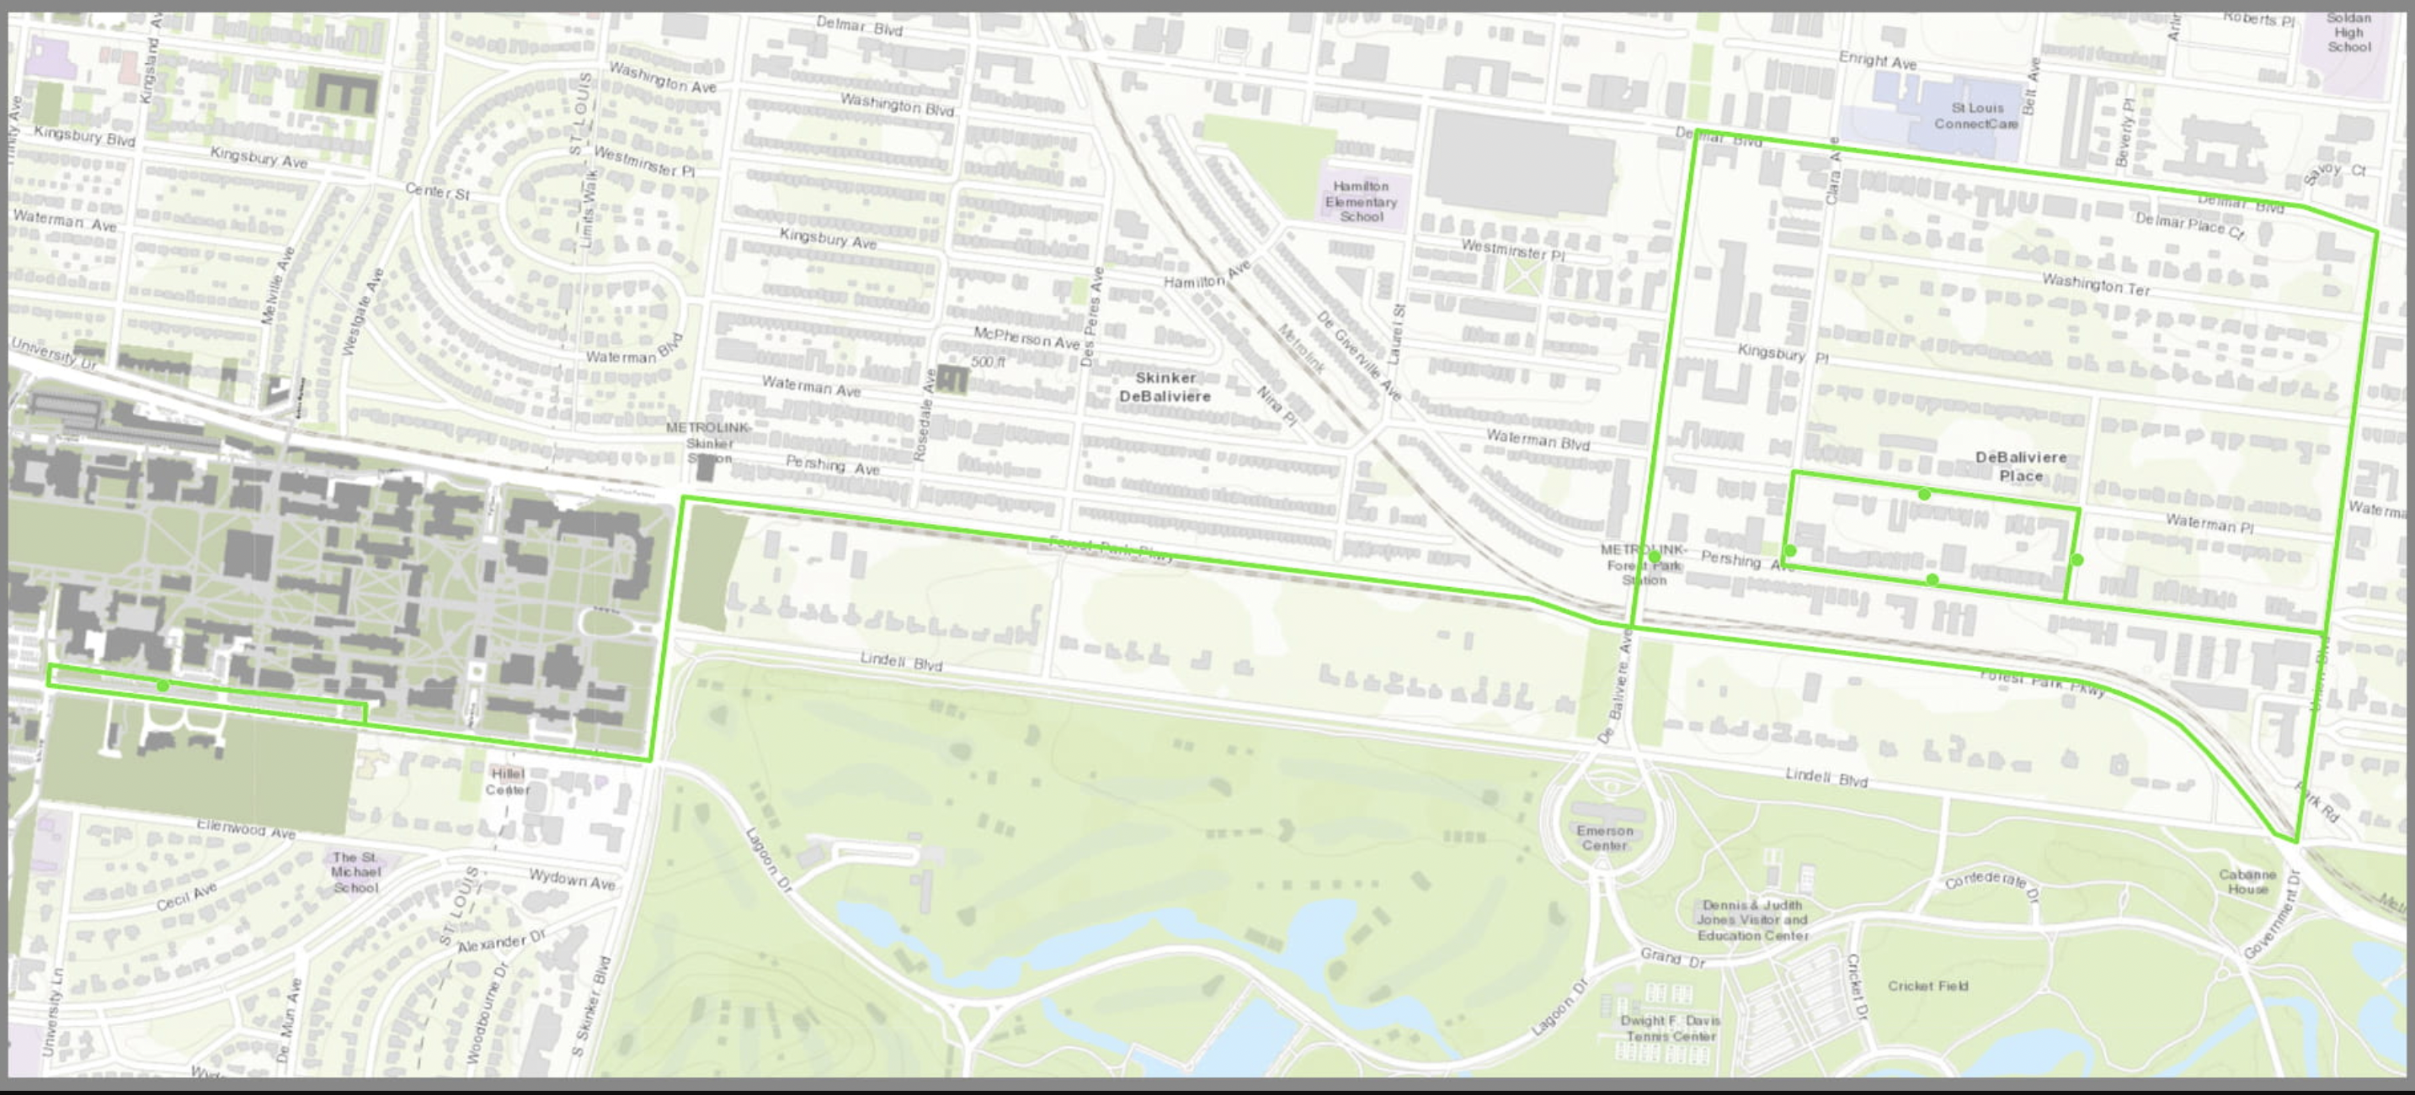
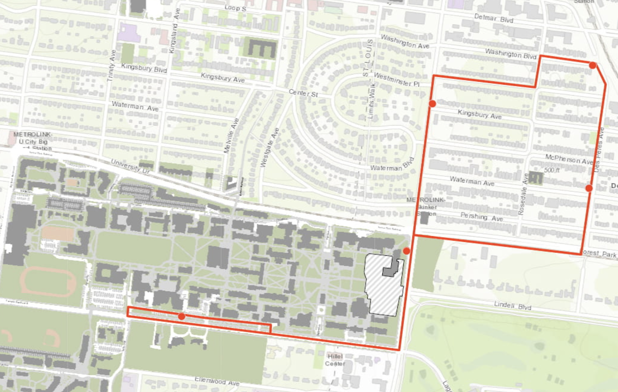
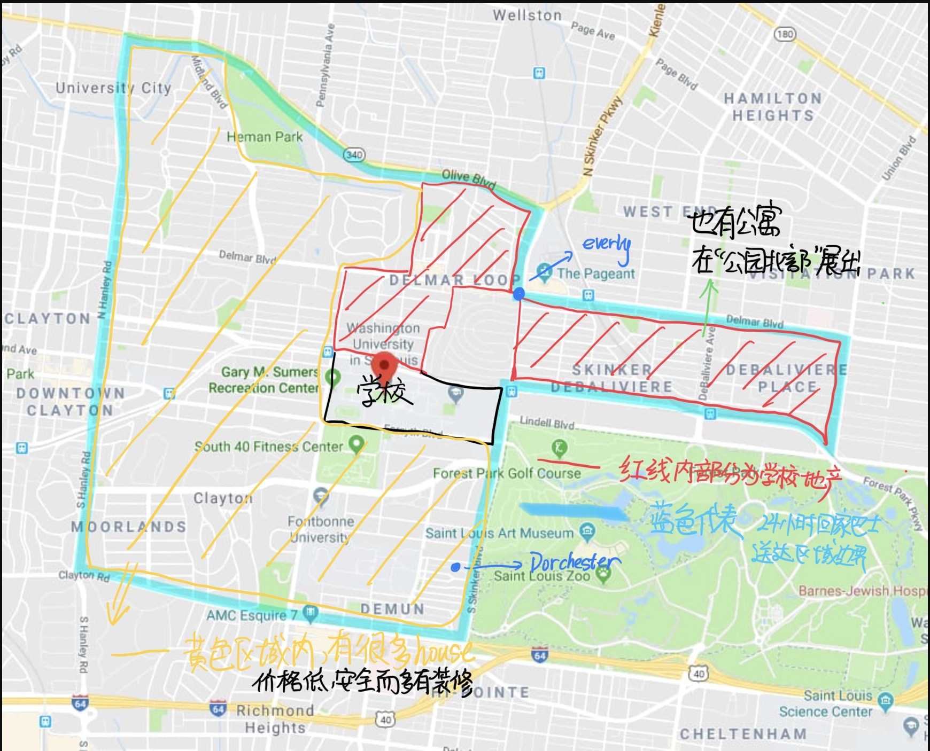

学校
 |  |  |  |  |  |  |  |  |  |  | 下面这个图片就是学校地产的一部分，隶属于：quadrangle，网站为：https://quadrangle.wustl.edu/。另一家parallel我因为IP问题打不开，不与展示

学校

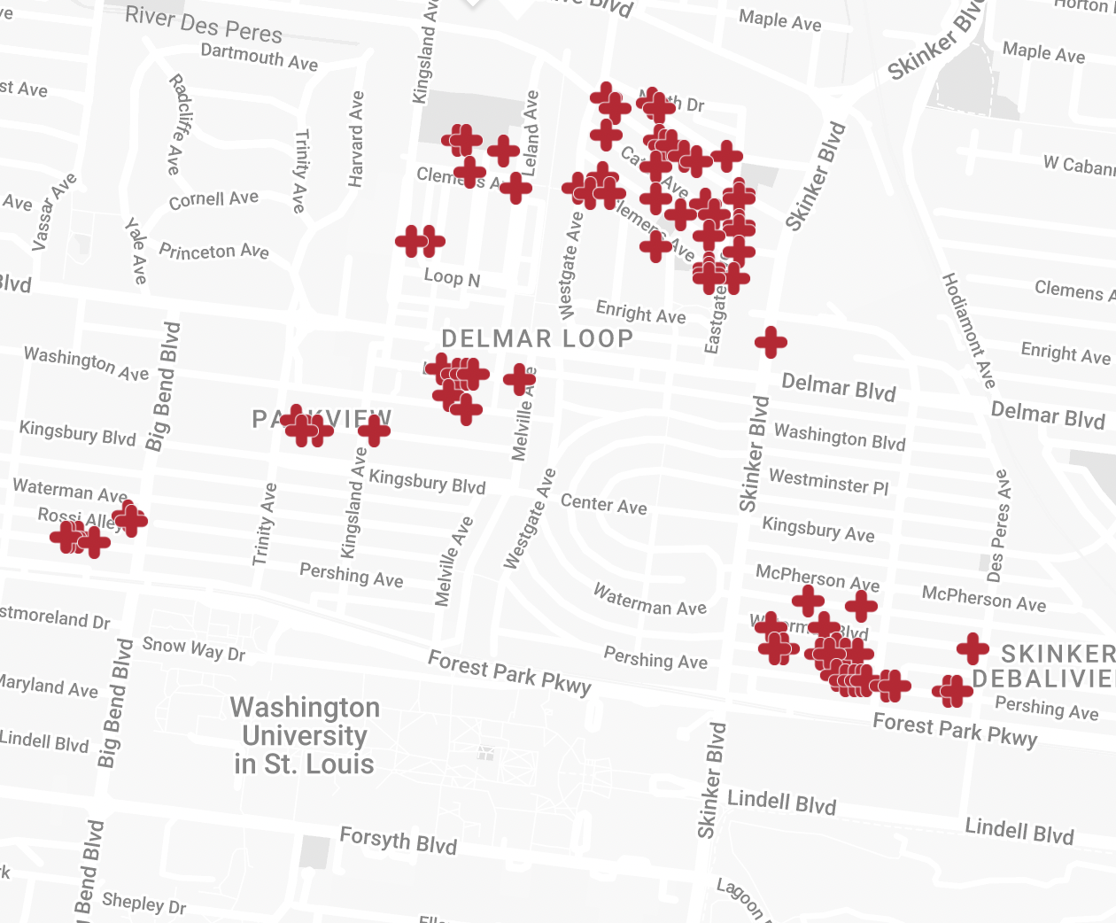

 |  |  | [线路6]clayton北部地区，站点放人

学校

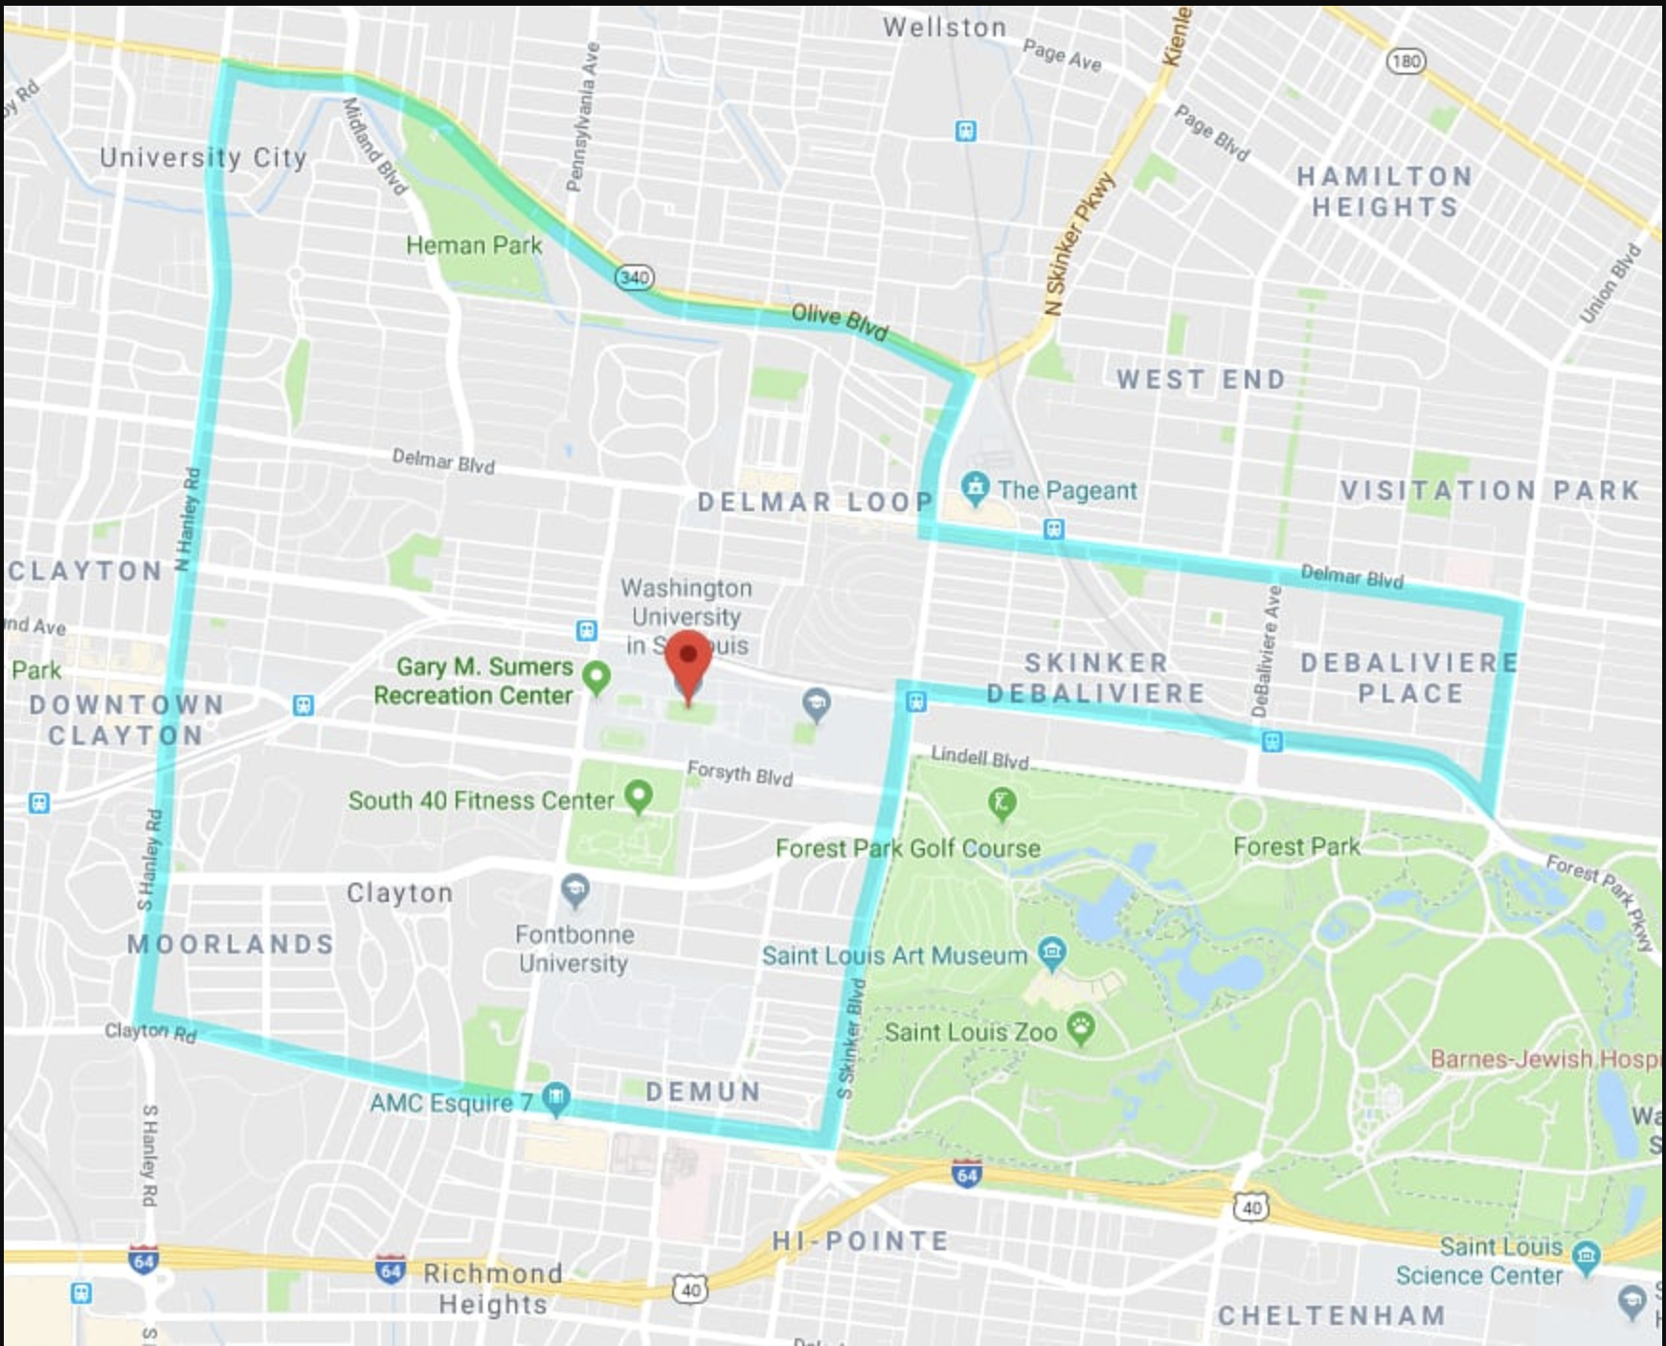
 |  | 【2】送到家服务

 |  |  |  |  |  |  | 网址：https://parking.wustl.edu/campus-shuttle-system/

 |  |  |  |  |  |  | 运行时间基本为24小时。在这个范围内，司机都会送你回家，而且目送你进入家门为止。 所以学校推荐的居住区域，很明显，就是这一块。

central west end
1
2
3
8
5
10
9
7
4
12
14
11
13
繁华度 /交通： |  | 是一个市中心，餐饮，商场什么都有。同时是医院学的所在地，医学院的学生上学很方便。 |  |  |  |  |  |  |  |  | 1.黄色带代表偷盗或者入室偷盗 2.红色代表暴力抢窃，枪击和绑架 3.蓝色代表：吸毒
地区安全性-CWE |  | 治安一般 右边是，去过一年的犯罪地图 | 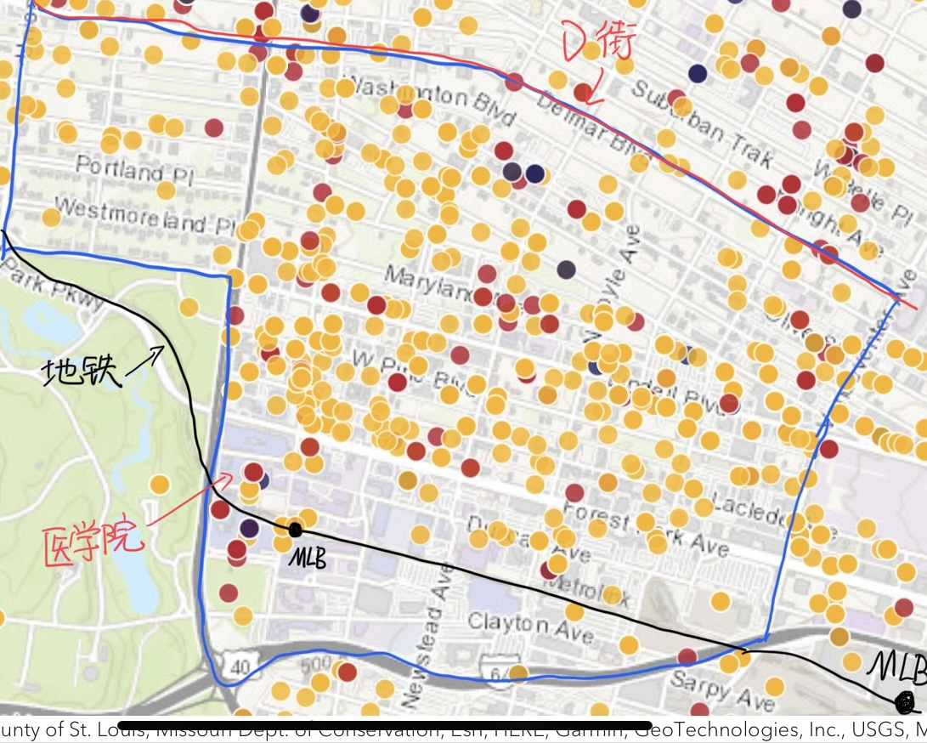
 | 公寓名称 | 地址和公共交通（去主校区） | google评分 | 房型 | 价格 | 面积 | 安保工作 | 家具 | 洗衣机 | 网线 | 官网地址 | 建筑年代 | 超市 | 租期 | 管理费 | 报名费 | 停车费 | 押金 | utility | 电费 | 保险 | 特殊福利
1 | One hundred above the park | Central west end/ MLB：21分钟，14分钟步行 | 4.2/32条 | 1b1b | 2,575起 | 784起 | 24小时前台+门禁 | 没家具 | in unit |  | https://liveat100.com/ | 2020年/36层 | 【1】附近有很多超市：Whole Foods Market /Straub's【2】附近餐馆很多 | 任意，一般是12个月 | 300（第一个月租金会扣除） | 免费 | 155-185 | 不需要 | 45for1b1b/ 55for2b2b | 50起 | 170年/每个房间 | 1.$2575以上房间，第二个月房费免费 2.第三个月房费扣除200
 |  |  |  | 2b2b | 3275-4400 | 1170起
 |  |  |  | 3b2b | 4750-6600 | 1467起
2 | Parc Frontenac | Central west end/ MLB：21分钟，14分钟步行 | 3.3/33条 | studio | 1195起 | 436 | 门禁 | 部分有家具 | in unit |  | https://parcfrontenac.com/ | 1956年/16层 | Schnucks，公交超过30分钟，建议开车 | 2-17个月 | 300 | 40 | 60-100
 |  |  |  | 1b1b | 1280-1565 | 667-777
 |  |  |  | 2b2b | 1800-2050 | 935-1285
3 | Residences at Forest Park | Central west end/ MLB：18分钟，11分钟步行 | 4.2/13条 | 1 bed, 1 bath, | 1523起 | 755 sq ft | 门禁+门卫 | 部分有家具 | in unit |  | https://www.residencesforestpark.com/ | 1923/7层 | 【1】Schnucks Lindell【2】Whole Foods Market【3】Fresh Thyme Market【4】Straub's【5】Fields Foods | 12-24个月 | 400 | 50 | 免费+60
4 | The Euclid | Central west end/ MLB：16分钟，9分钟步行 | 5/11条 | Studio, 1 bath, | 1450 | 510 sq ft | 门禁+门房 | 部分 有家具 | in unit |  | https://www.theeuclidstl.com/ | 2018/6层 | 【1】Schnucks Lindell【2】Whole Foods Market【3】Fresh Thyme Market【4】Straub's【5】Fields Foods | 6-24个月 | 200 | 50 | 125-175
 |  |  |  | 1 bed, 1 bath, | 1950 | 745 sq ft
 |  |  |  | 2 beds, 2 baths, | 2900 | 1,012 sq ft
5 | The Orion Apartments | Central west end/ MLB：18分钟，11分钟步行 | 4.6/21条 | 1 bed, 1 bath |  | 652 sq ft | 门禁+门卫+监控 | 没有 | in unit |  | https://www.theorioncwe.com/ | 2015年/7层 | 【1】Schnucks Lindell【2】Whole Foods Market【3】Fresh Thyme Market【4】Straub's【5】Fields Foods | 没有限制 | 250 | 50 | 75-135
 |  |  |  | 2 beds, 1 bath, |  | 1,013 sq ft
 |  |  |  | 3 beds, 2 baths, |  | 1,224 sq ft
6 | Marlowe |  | 今年新开业，没评分 | Studio, 1 bath, | $1,475 起 | 381 起 | 门禁 | 部分有家具 | in unit |  | 暂时没发现，FB上有，但是不知道真假 | 2022年/7层 | 【1】Schnucks Lindell【2】Whole Foods Market【3】Fresh Thyme Market【4】Straub's【5】Fields Foods | 没有限制 | 200 | 60 | 125-150
 |  |  |  | 1 bed, 1 bath, | $1,950 起 | 705 起
 |  |  |  | 2 beds, 2 baths, | $2,725 起 | 925 起
7 | Metropolitan Flats | Central west end/ MLB：15分钟，8分钟步行 | 4.6/50条 | 1 bed, 1 bath, | $1,650 | 745 sq ft | 门禁 | 部分有家具 | in unit |  | https://www.metroflatsstl.com/ | 2004年/5层 | 【1】Schnucks Lindell【2】Whole Foods Market【3】Fresh Thyme Market【4】Straub's【5】Fields Foods | 6-15个月 | 300 | 50 | 125
 |  |  |  | 2 beds, 2 baths, | $2,145 | 1,115 sq ft
8 | Citizen Park | Central west end/ MLB：21分钟，14分钟步行 | 4.8/57条 | 1 bed, 1 bath, | $2,225 | 753 sq ft | 门禁+门卫 | 部分有家具 | in unit |  | https://livecitizenpark.com/ | 1969年/12层 | 【1】Schnucks Lindell【2】Whole Foods Market【3】Fresh Thyme Market【4】Straub's【5】Fields Foods | 12个月 | 250 | 50
 |  |  |  | 2 beds, 2 baths, | $2,895 | 1,099 sq ft
9 | West End Terrace | Central west end/ MLB：26分钟，19分钟步行 | 3.6/14条 | Studio, 1 bath, | $1,123 起 | 550 sq ft | 没有 | 没家具 | in unit |  | https://www.westendterracelife.com/ | 1972年/3层 | 【1】Schnucks Lindell【2】Whole Foods Market【3】Fresh Thyme Market【4】Straub's【5】Fields Foods | 3-12个月 | 250 | 50
 |  |  |  | 1 bed, 1 bath, | $1,127 起 | 650 sq ft
 |  |  |  | 2 beds, 2 baths, | $1,343 起 | 950 sq ft
10 | Towne House | Central west end/ MLB：25分钟，18分钟步行 | 4.1/248条 | Studio, 1 bath, | $1,176 起 | 600 sq ft | 门卫 | 没家具 | 公用 |  | https://www.townehousestlouis.com/ | 1966/21层 | 【1】Schnucks Lindell【2】Whole Foods Market【3】Fresh Thyme Market【4】Straub's【5】Fields Foods | 没限制 | 150 | 40 | 55-70 | $1,000
 |  |  |  | 1 bed, 1 bath, | $1,162 起 | 850 sq ft
 |  |  |  | 2 beds, 2 baths, | $1,343 起 | 1,300 sq ft
 |  |  |  | 3 beds, 3 baths, | Call for Rent | 1,600 sq ft
11 | Piazza on West Pine | Central west end/ MLB：26分钟，17分钟步行 | 4.7/11条 | 1 bed, 1 bath, | $1,231 | 512 sq ft | 门禁 | 没家具 | in unit |  | https://www.piazzaonwestpine.com/ | 2016年/4层 | 【1】Schnucks Lindell【2】Whole Foods Market【3】Fresh Thyme Market【4】Straub's【5】Fields Foods | 没限制 | 250 | 50 | 55-125
 |  |  |  | 2 beds, 2 baths, | $2,085 | 1,250 sq ft
12 | West Pine Lofts | Central west end/ MLB：23分钟，14分钟步行 | 4.3/117条 | 1 bed, 1 bath, | $1,235 起 | 563 sq ft | 门禁 | 部分有家具 | in unit |  | https://westpinelofts.com/ | 2015年/4层 | 【1】Schnucks Lindell【2】Whole Foods Market【3】Fresh Thyme Market【4】Straub's【5】Fields Foods | 没限制
 |  |  |  | 2 beds, 2 baths, | $925起/ 人 | 859 – 925 sq ft |  |  |  |  |  |  |  |  | 200 | 35
13 | Council Tower Senior Living | Central west end/ MLB：21分钟，10分钟步行 | 4.1/12条 | Studio, 1 bath, | Call for Rent | 550 sq ft | 没有！ | 没家具 | 公用 |  | https://www.cedarhurstliving.com/cedarhurst-st-louis-area/contact?utm_term=assisted%20living&utm_campaign=SBM+%7C+Cedarhurst+%7C+Living+Options&utm_source=adwords&utm_medium=ppc&hsa_acc=8546142731&hsa_cam=11947651637&hsa_grp=113654845817&hsa_ad=488911941341&hsa_src=g&hsa_tgt=kwd-10054346&hsa_kw=assisted%20living&hsa_mt=b&hsa_net=adwords&hsa_ver=3&gclid=CjwKCAjwuYWSBhByEiwAKd_n_ofk0rksYvpdqADiZmFfEHrcwCSmTa9l7dQ7JHaCqNvJHZRQIZlKnBoChBkQAvD_BwE | 1968年/27层 | 【1】Schnucks Lindell【2】Whole Foods Market【3】Fresh Thyme Market【4】Straub's【5】Fields Foods | 12个月
 |  |  |  | 1 bed, 1 bath, | Call for Rent | 700 sq ft
14 | Midtown 300 | Central west end/ MLB：19分钟，8分钟步行 | 4.5/17条 | Studio, 1 bath, | $725 | 337 – 340 sq ft | 门禁，门卫 | 没家具 | 公用 |  | https://www.midtown300.com/ | 1968年/15层 | 【1】Schnucks Lindell【2】Whole Foods Market【3】Fresh Thyme Market【4】Straub's【5】Fields Foods | 12-13个月 | 100 | 45 | 60
 |  |  |  | 1 bed, 1 bath, | $920 | 520 sq ft

公园北部公寓
1
2
6
5
4
3
7
 | 地区安全性 | 哥谭本谭 右边是，去过一年的犯罪地图。 但是如学长所说，D街以南，治安相对较好 | 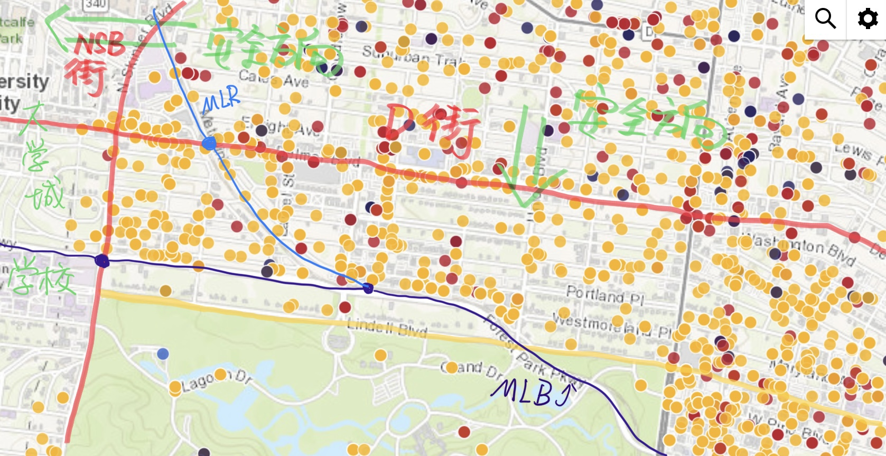 |  |  |  |  |  | 1.黄色带代表偷盗或者入室偷盗 2.红色代表暴力抢窃，枪击和绑架 3.蓝色代表：吸毒
 | 公寓名称 | 地址和公共交通 | google评分 /评论数 | 房型 | 价格 | 面积 | 安保工作 | 有无家具 | 洗衣机 | 网线 | 官网地址 | 建筑年代 | 超市 | 租期 | 管理费 | 报名费 | 停车费 | 押金 | utility | 电费 | 保险 | 转租
1 | Everly on the loop | The Delmar Loop/ 公寓班车，走路15分钟0.7公里 | 2.8/76条 | 1b1b | $1,745 起 | 611 | 监控+门禁 | 有家具 | unit里有 |  |  | 2017/14层 | United Provisions（步行5分钟） | 只能12个月 | 150 | 50 | 75 | 两个月租金 |  |  | 192 | 300
 |  |  |  | 2b2b | $1,270起 | 884
 |  |  |  | 3b3b | $1060起 | 1,251
2 | The Delmonte | Skinker DeBaliviere/走路半小时以上，没有公车（1.4英里） | 5/9条 | 1b1b | $995起 | 605起 | 门控 | 没家具 | unit里有 |  | https://delmontestl.com/ | 1920年/6层 | United Provisions（步行19分钟，1英里） | 只能12个月 | 200 | 40 | 45
 |  |  |  | 2b2b | $1,410 | 900起
3 | 275 on the Park | DeBaliviere Place/ 【1】1路公车11分钟（走路3分钟）【2】MLB19分钟（走路15分钟） | 2.4/136条 | Studio | $1,090起 | 300 起 | 门禁+门卫 | 没家具 | unit里有 |  | https://www.275onthepark.com/ | 2014年/17层 |  | 没限制 | 300 | 50 | 50-115
 |  |  |  | 1 bed, 1 bath, | $1,580起 | 651起
 |  |  |  | 2 beds, 1 bath, | $1,475起 | 900 起
 |  |  |  | 2 beds, 2 baths, | $2,825 起 | 1,061起
 |  |  |  | 3 beds, 3 baths, | $2,749 起 | 1,508 起
4 | The Embassy | DeBaliviere Place/【1】1路车4分钟（其中走路5分钟）【2】MLB：23分钟（其中走路19分钟） | 4.3/8条 | 1b1b | $1070起 | 750起 | 门禁 | 没家具 | unit里有 |  | https://ars.wustl.edu/housing/property/the-embassy-the-chesterfield-and-waterman/w5v9l3l | 1925年/8层 |  | 6-15 个月 | 250 | 25 | 20-50
 |  |  |  | 2b2b | $1545起 | 1,075 起
5 | Chelsea | DeBalivierePlace/MLB：12分钟（其中走路8分钟） | 4.1/50条 | Studio, 1 bath, | $1,399起 | 402起 | 门禁+监控+钥匙 | 部分有家具 | unit里有 |  | https://chelsea-stl.com/ | 2020年/7层 |  | 6-18个月 | 400 | 50 | 75-150
 |  |  |  | 1 bed, 1 bath, | $1,599起 | 620 起
 |  |  |  | 2 beds, 2 baths, | 2750起 | 971起
6 | The Park Lux | DeBalivierePlace/MLB：11分钟（其中走路7分钟） | 2.4/16条 | studio | $649 – $725 | 500 起 | 门禁+监控 | 部分有家具 | unit里有 | 有网线 |  | 1923年/6层 |  | 6-12个月 | 250 | 50 | 25-50 |  |  |  | Shuttle to Train
 |  |  |  | 1b1b | $799 – $870 | 600 起
 |  |  |  | 2b2b | $999 – $1,188 | 850 起
7 | Lofts at Euclid | /97路，24分钟（其中走路12分钟） | 4.1/10条 | 1b1b | $1,659 | 859 起 | 门禁+钥匙 | 部分有家具 | unit里有 | 有网线 | https://loftsateuclid.com/amenities/?gclid=CjwKCAjwloCSBhAeEiwA3hVo_aEtEhePCVCjyXmH3nL5ML8wGYWF7vhyyeMar4yU_CwyHRQccD9v1xoCWnUQAvD_BwE | 2016年/6层 | 内置Grocery Store？？ | 没限制 | 250 | 50 | 50-150
 |  |  |  | 2b2b | $1,893 | 1,103 起

公园南部公寓
 | 地区安全性 | 治安一般 右边是，去过一年的犯罪地图 | 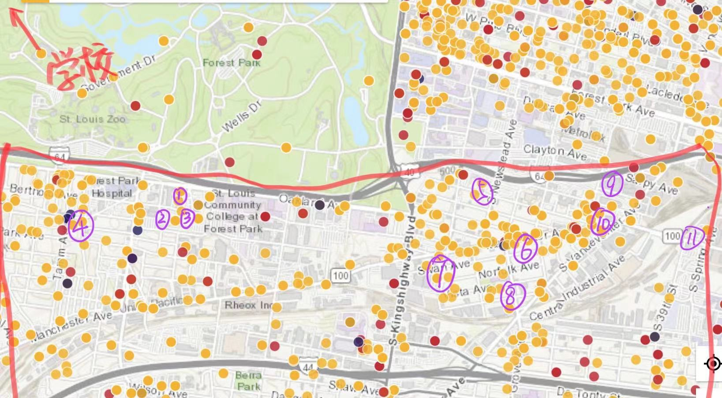 |  |  |  |  |  |  | 1.黄色带代表偷盗或者入室偷盗 2.红色代表暴力抢窃，枪击和绑架 3.蓝色代表：吸毒 |  | 紫色数字代表，下列公寓的地址！
 | 公寓名称 | 地址和公共交通 | google评分 /评价数 | 房型 | 价格 | 面积 | 安保工作 | 有无家具 | 洗衣机 | 官网地址 | 建筑年代/楼层 | 超市 | 租期 | 管理费 | 报名费 | 停车费 | 押金 | utility | 电费 | 保险 | 附加服务
1 | Lofts at the Highlands | Cheltenham（公园南边）/ MLB转90号公交车（31分钟） | 4.2/39条 | 1b1b | $1,617起 | 863起 | 门禁 | 没家具 | unit里有 | https://www.loftsatthehighlands.com/ | 2006/5层小楼 | 【1】周围都是小超市，去最近的小超市Confluence Kombucha（59路，15分钟【2】大超市： 1.山姆会员店：坐31路（35分钟）2.其他基本都要开车 | 2-15个月都可以 | 150 | 50 |  |  |  |  |  | 高速上网
 |  |  |  | 2b2b | $1,932起 | 1291起
 |  |  |  | 3b2b | $2381起 | 1508起
2 | Cortona at Forest Park | Cheltenham（公园南边）/ MLB转90号公交车（31分钟） | 4.5/37条 | studio | 1430起 | 575起 | 门禁 | 没家具 | unit里有 | https://www.cortonaforestpark.com/ | 2014年/5层小楼 |  | 6-18个月 | 425 | 50 | 50-125 |  |  |  |  | 高速上网
 |  |  |  | 1b1b | 1500起 | 650起
 |  |  |  | 2b2b | 2038起 | 978起
3 | Encore at Forest Park | Cheltenham（公园南边）/ MLB转90号公交车（31分钟） | 4.4/26条 | studio | 1347起 | 572起 | 门禁+门卫 | 没家具 | unit里有 | https://encore.apartments/ | 2017/6层小楼 |  | 6-18个月 | 425 | 50 | 75-90 |  |  |  |  | 整个建筑有wifi和网线
 |  |  |  | 1b1b | 1503起 | 649起
 |  |  |  | 2b2b | 1933起 | 1008起
 |  |  |  | 3b2b | 3883起 | 1487起
一个月房租免费 | Hibernia Apartments | Clayton-Tamm/公共交通在30分钟以上 | 3.5/6条 | 1b1b | 1370起 | 626起 | 门禁 | 没家具 | unit里有 | https://www.hiberniastl.com/ | 2019年/5层小楼 | 【1】去Schnucks Richmond Center，开车1.7英里，7分钟 | 3-18月 | $250 | $50
5 | Aventura at Forest Park | 公园东南部/MLB（23分钟） | 4.4/26条 | 1b1b | 1450起 | 801起 | 门禁+监控 | 部分有家具 | unit里有 | https://www.avforestpark.com/ | 2014年/3层 | 【1】去whole food 1.1公里 | 12个月或者短期 | 140 | 50 | 50 |  |  |  |  | 高速上网
 |  |  |  | 2b2b | 1800起 | 1077起
6 | Gateway Lofts | 公园东部/MLB（24分钟，其中走路15分钟） | 无 | Studio | $800 | 365 – 571 | 没有防护 | 没家具 | unit里有 | https://www.frontdoorstl.com/gateway-lofts | 2018年/5层 | 都挺远的 |  |  | 50
 |  |  |  | 1b1b | $1,300 起 | 839起
 |  |  |  | 2b1b | $1,650 起 | 993起
7 | Terra at the Grove | 公园东部/MLB（26分钟，其中走路19分钟） | 无 | Studio, | $1,275 起 | 540起 | 门禁+钥匙+监控 | 没家具 | unit里有 | https://www.terra-stl.com/units | 2022/ 4层 | 【1】去wholefood 走路1.3公里 26分钟 | 12-18个月 | 99 | 50 | 100-150
 |  |  |  | 1b1b | $1,525起 | 662起
 |  |  |  | 2b2b | $2,000 起 | 882起
8 | Woodward Lofts | 公园东部/MLB（31分钟，其中走路22分钟） | 4.3/52条 | 1b1b | $1,471起 | 682 – 988 | 门禁 | 部分有家具 | unit里有 | https://www.woodsmillparkapartmentsstl.com/?gclid=Cj0KCQjw8_qRBhCXARIsAE2AtRaSxdMimDXgooa7E3a5PwSw5eb1bjqcUUUtYU85-WyhM5xNfwPq4LoaAo84EALw_wcB | 1925年/3层 | 【1】去wholefood ，8路公交车，20分钟（其中走路13分钟） | 3-14个月 | 300 | 50 | 100-125
 |  |  |  | 2b2b
 |  |  |  | 3b2b
9 | HUE | 公园东部/MLB（19分钟，其中走路10分钟） | 4.6/26条 | Studio | $1,095 | 498 sq ft | 门禁+门房+监控+钥匙 | 没家具 | unit里有 | https://huestl.com/ | 2020年/4楼 | 【1】去City Foundry STL 和Fresh Thyme Market：0.8英里（走路15分钟） | 没限制 | $99 | $50 | $100
 |  |  |  | 1 bed, 1 bath | $1,595 – $1,620 | , 711 sq ft
10 | Chroma | 公园东部/MLB（22分钟，其中走路13分钟） | 5/68条 | Studio | 1250-1625 | 580-785 | 门禁+门房 | 没家具 | unit里有 | https://www.woodsmillparkapartmentsstl.com/?gclid=Cj0KCQjw8_qRBhCXARIsAE2AtRaPFvE4KlI-Hjt_CPpHDrnuirlYyWzFUlB0EBD0GFrwJIB9d19D8qwaAr7sEALw_wcB | 2017年/4层 | 【1】去City Foundry STL 和Fresh Thyme Market：0.8英里（走路15分钟） | 没限制 | $99 | $50
...

Clayton
7
8
 | 地区安全性-Clayton | 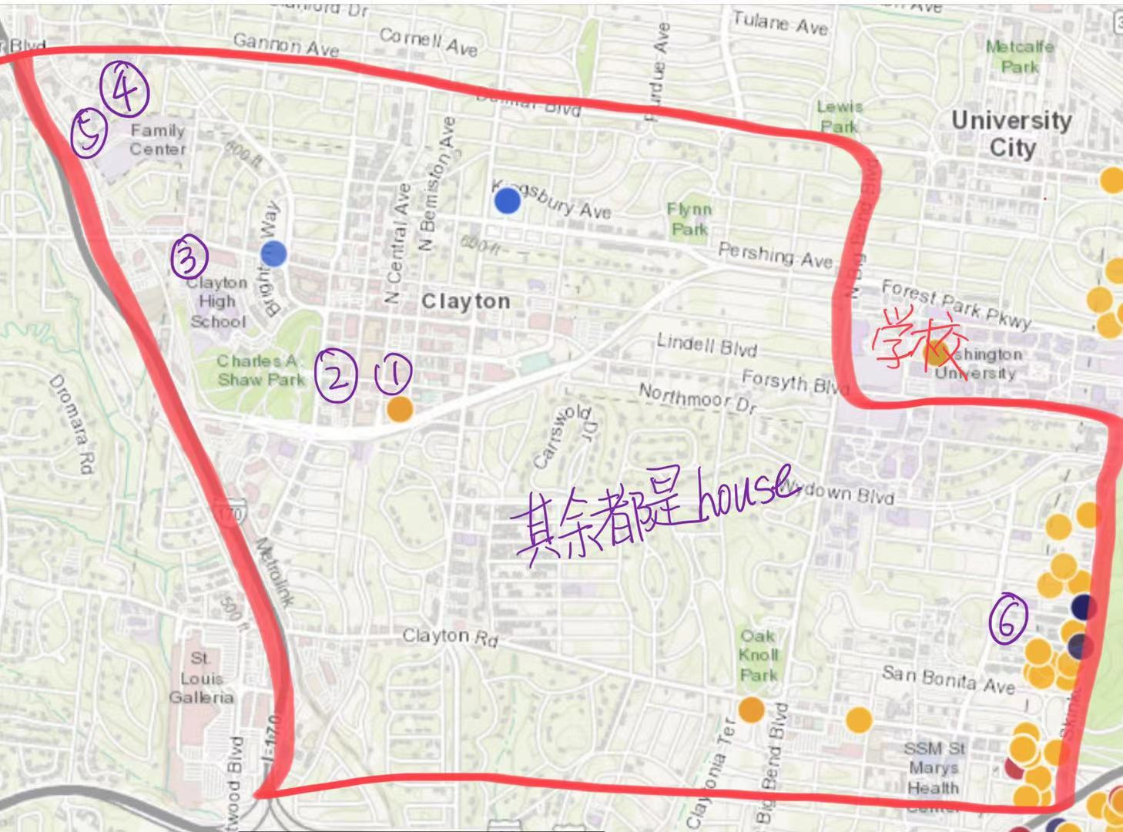 较为安全 右边是，去过一年的犯罪地图。 地图右下角是Dorchester公寓所在地，治安相对来说较差 |  |  |  |  |  |  | 1.黄色带代表偷盗或者入室偷盗 2.红色代表暴力抢窃，枪击和绑架 3.蓝色代表：吸毒
 | 公寓名称 | 地址和公共交通 | google评分 /评价人数 | 房型 | 价格 | 面积（feet） | 安保工作 | 有无家具 | 洗衣机
1 | Two Twelve Clayton | clayton downtown/ MLB：7分钟到学校 | 4.3/41条 | studio&1b1b | $1700-2700 | 600-850 | 24小时前台+门禁 | 没家具 | unit里有
 |  |  |  | 3b2b | $4,300 | 1366
2 | Clayton On The Park | clayton downtown/ MLB：9分钟到学校 | 4.7/49条 | studio | $1,525 | 540 | 24小时前台+门禁 | 部分有家具 | unit里有
 |  |  |  | 1b1b | $1450-3000 | 450-1070
 |  |  |  | 2b2b | $2950-5200 | 1150-1680
 | Ceylon | clayton downtown/ MLB：11分钟到学校 | 4.9/26条 | studio | $2000-2050 | 510 | 24小时前台+门禁+监控 | 没家具 | unit里有
 |  |  |  | 1b1b | $2120-2700 | 564-795
 |  |  |  | 2b2b | $2406-3400 | 950-1255
3 | The Barton | clayton downtown/ MLB：23分钟到学校 | 4.1/58条 | 1b1b | $1740-2127 | 750-872 |  | 没家具 | unit里有
 |  |  |  | 2b2b | $2,500 | 1053
4 | Mansions on the Plaza | 学校西边，clayton downtown西边，高速边上（7分钟开车，2.7英里） | 4.6/31条 | 1b1b | $2,625 | 826 | 24小时前台+门禁+监控+钥匙开门 | 没家具 | unit里有
 |  |  |  | 2b2b | $2737-3541 | 1105-1472
 |  |  |  | 3b2b | $5200-5400 | 1800
5 | Vanguard Crossing | 学校西边，clayton downtown西边，高速边上（7分钟开车，2.7英里） | 3.9/48条 | 1b1b | $1515-1595 | 760-823 | 门禁 | 没家具 | unit里有
...

olivette
 | 地区安全性-olivette | 较为安全 右边是，去过一年的犯罪地图。 | 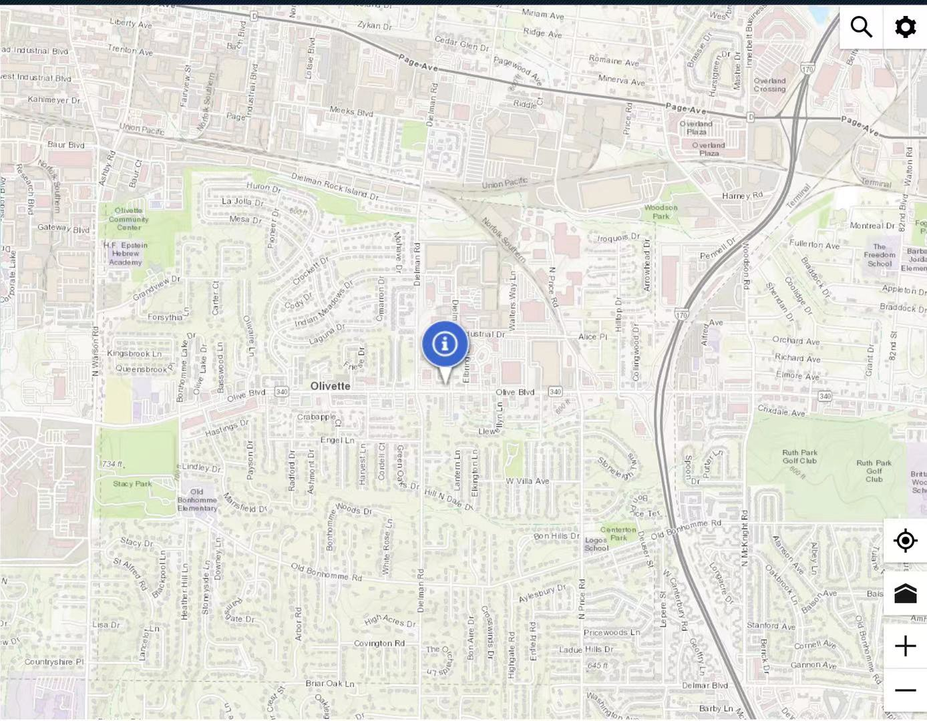 |  |  |  |  |  | 1.黄色带代表偷盗或者入室偷盗 2.红色代表暴力抢窃，枪击和绑架 3.蓝色代表：吸毒
 | 公寓名称 | 地址和公共交通 | google评分 | 房型 | 价格 | 面积 | 安保工作 | 有无家具 | 管理费
1 | The Oliver Apartments | olivette/开车9分钟，5.3公里 | 5 | studio | 1255 | 536 | 门禁 | 没家具 | 250
 |  |  |  | 1b1b | 1430-1525 | 710
 |  |  |  | 2b2b | 2175-2280 | 1000-1140
2 | Bonhomme Village | olivette/11分钟，5.9公里 | 4.3 | 1b1b | 1400 | 680-750 | 无 | 部分有家具 | 250
 |  |  |  | 2b2b | 1527-1600 | 940-1050

